入力シート
■本体タイプの選択
本体タイプをA柄、B柄より選択してください。

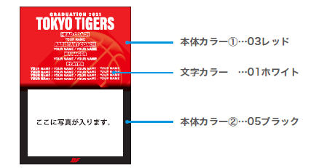
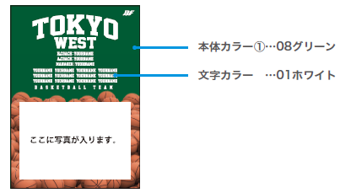

■カラーの選択
カラーチャートより本体カラー、文字カラーを選択してください。※B柄の場合本体カラーは1色のみになります。
本体カラー① |  |  | ―
本体カラー② |  |  | ―
文字カラー |  |  | ―
■年号、チーム名、個人名明細
年号、チーム名、個人番号をご記入ください。
年号 |  |  |  |  |  |  | ※B柄の場合年号の表記はありません。

チーム名 |  |  |  |  |  | HEAD COACH |  | A.COACH | MANAGER | MANAGER

PLAYER

■お客様情報
お客様情報をご記入ください。
チーム名 |  |  |  | 住所 〒 |  |  |  |  | TEL
 |  |  |  |  |  |  |  |  | 携帯
代表者名 （コーチ・保護者） |  |  |  |  |  |  |  |  | MAIL
 |  |  |  | 氏名
お支払い方法 |  |  |  |  | ※お支払い方法は先振り込みか代金引換となります。

■ご注文内容 ※合計5枚以上からの受注となります
枚数、金額をご記入ください。
枚数 |  | 合計金額
 |  | ¥0

 | 枚

